Mapa subregiones 2021
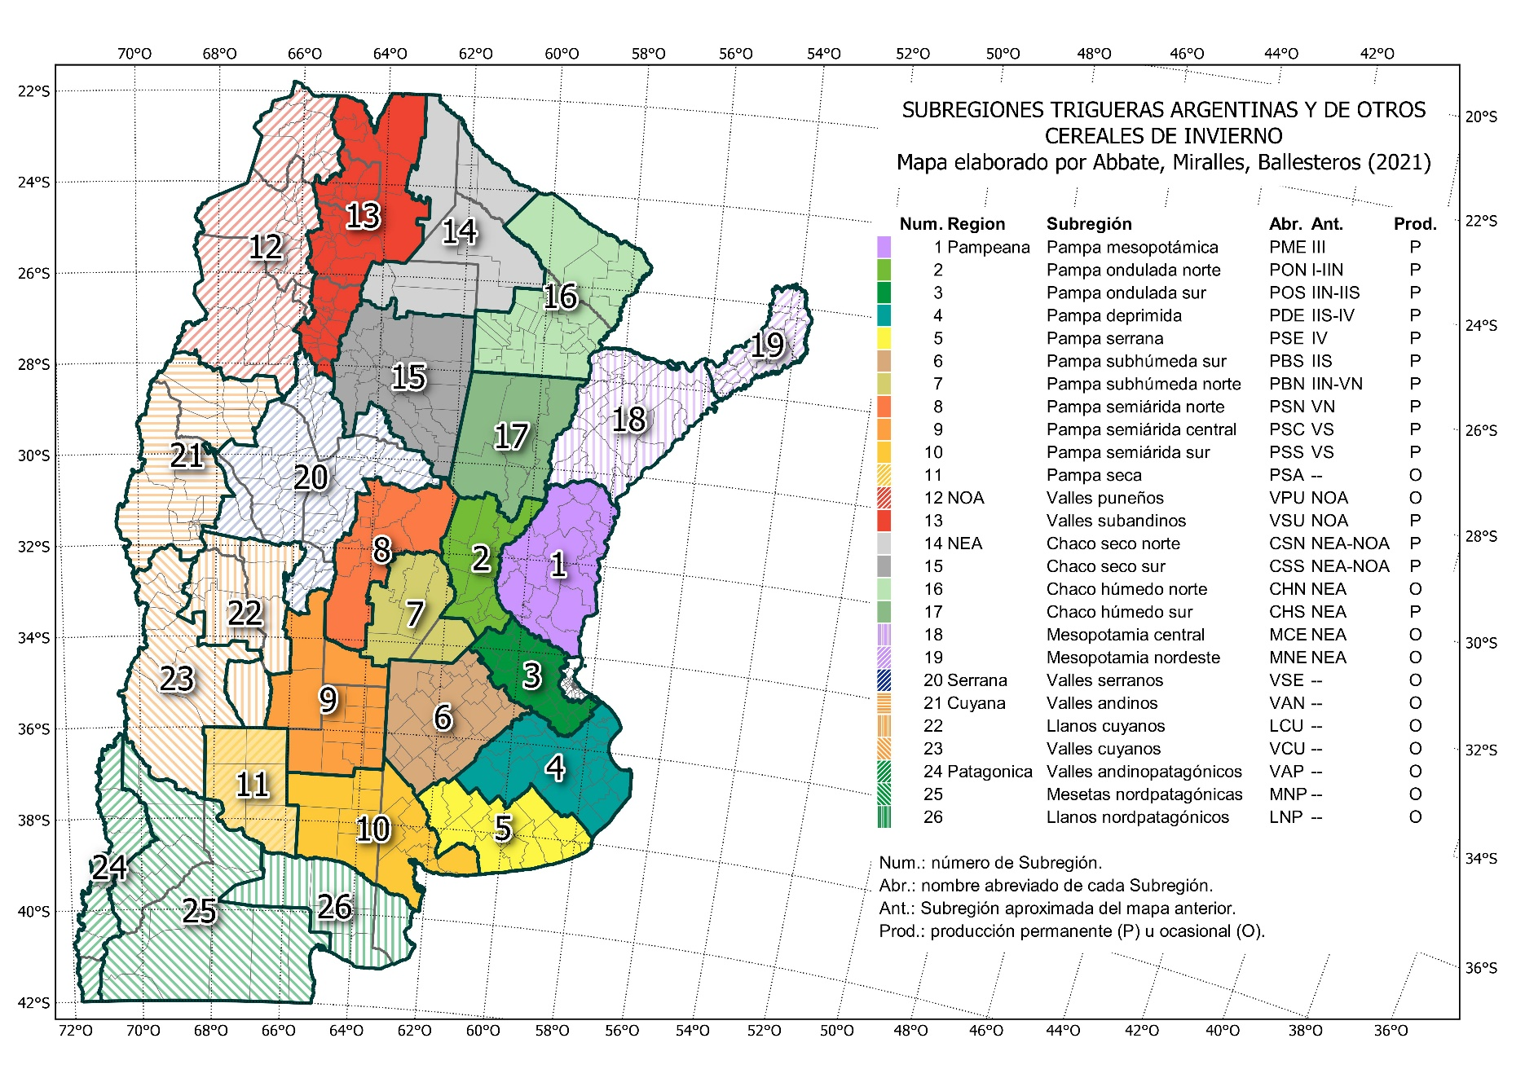
MAPA DE SUBRERIONES TRIGUERAS ARGENTINAS Y DE OTROS CEREALES DE INVIERNO 2021
Mapa oficial de la Red de Ensayos de Variedades de Trigo (RET), suegún Resolución INASE 487-2021.
La descrioción del mapa puede consultarse en t.ly/EvML.

